关系图
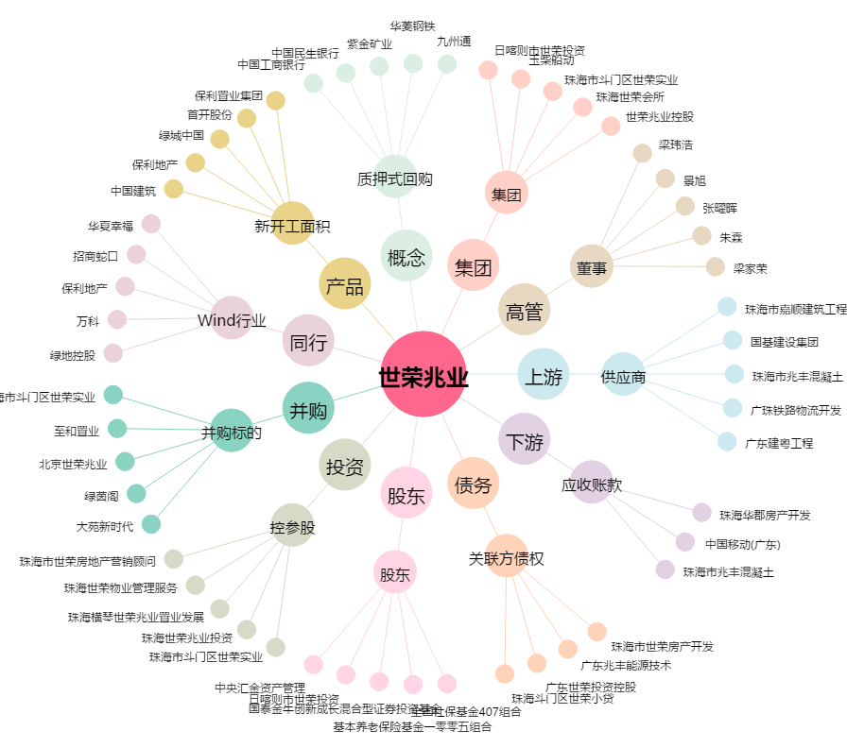
世荣兆业[002016.SZ] - 关系概览图

